Sheet1
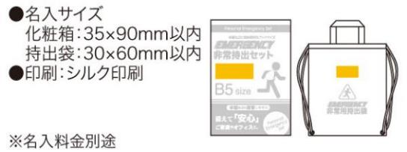
提 案 書

非常持出12点セット FV-25 |  | 参考上代 | ¥2,500 | 販売価格
 |  | （税別） |  | （税別）
【JAN】 | 4562121889989
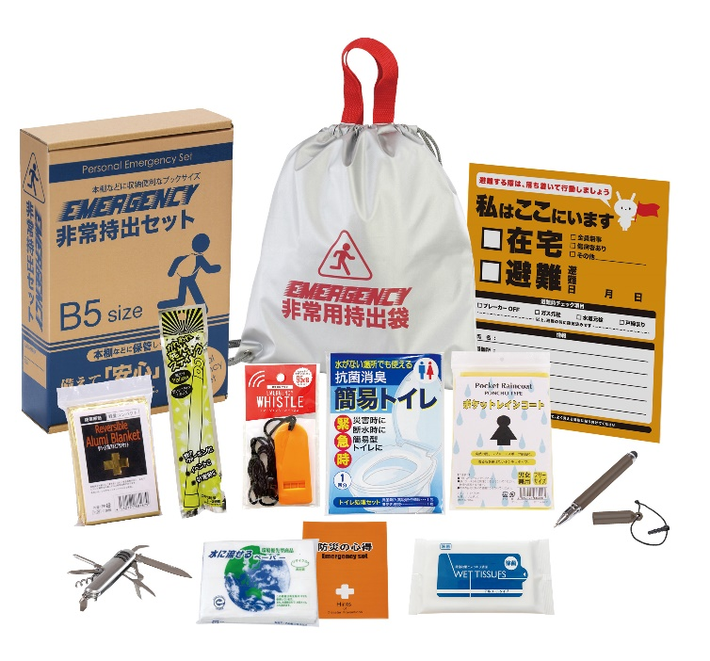
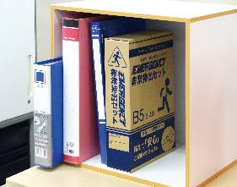
 |  |  | 【商品番号】 FV25-65 【本体サイズ】 非常用持出袋：300×340mm 【パッケージサイズ】 190×278×60mm・455g 【個装形態】 化粧箱入 【入数】 30 【セット内容】 非常用持出袋・防災の心得・ホイッスル・レインコート・抗菌消臭トイレ・発光スティック・アルミブランケット・除菌アルコールウェットティッシュ・タッチペン・8徳ナイフ・緊急避難カード・水に流せるペーパー 【商品説明】 棚や引き出しに常備しやすい帰宅支援を意識したセット B5収納箱タイプ 【備考】 一部色・柄・商品が変更になる場合があります。ご了承ください。 【生産国】 中国・日本

